Tong hop tinh trang Ko AT
Công ty TNHH Kim May Organ (Việt Nam)
Ban an toàn ONV

安全パトロール実施件数 (TÌNH TRẠNG KHÔNG AN TOÀN NĂM 2025-2026)

I. Số liệu kiểm tra tổng (định kỳ hằng tháng + hằng ngày)
工場 | 2025年度累計 (01/04/2025~31/03/2026) |  |  | 4月 |  |  | 5月 |  |  | 6月 |  |  | 7月 |  |  | 8月 |  |  | 9月 |  |  | 10月 |  |  | 11月 |  |  | 12月 |  |  | 01月 |  |  | 02月 |  |  | 03月 |  |  | 今週合計 (23/03 ~ 30/03/2026)
 | Số vụ không an toàn | Đã khắc phục | Chưa khắc phục | Số vụ không an toàn | Đã khắc phục | Chưa khắc phục | Số vụ không an toàn | Đã khắc phục | Chưa khắc phục | Số vụ không an toàn | Đã khắc phục | Chưa khắc phục | Số vụ không an toàn | Đã khắc phục | Chưa khắc phục | Số vụ không an toàn | Đã khắc phục | Chưa khắc phục | Số vụ không an toàn | Đã khắc phục | Chưa khắc phục | Số vụ không an toàn | Đã khắc phục | Chưa khắc phục | Số vụ không an toàn | Đã khắc phục | Chưa khắc phục | Số vụ không an toàn | Đã khắc phục | Chưa khắc phục | Số vụ không an toàn | Đã khắc phục | Chưa khắc phục | Số vụ không an toàn | Đã khắc phục | Chưa khắc phục | Số vụ không an toàn | Đã khắc phục | Chưa khắc phục | Số vụ không an toàn | Đã khắc phục | Chưa khắc phục
ミシン 家庭針 | 18 | 17 | 1 | 2 | 2 | 0 | 4 | 4 | 0 | 3 | 3 | 0 |  |  |  | 3 | 3 | 0 |  |  |  | 1 | 1 | 0 | 2 | 2 | 0 | 1 | 1 | 0 | 1 | 0 | 1 |  |  |  | 1 | 1 | 0
ミシン 工業針 X1 | 10 | 10 | 0 |  |  |  | 1 | 1 | 0 | 1 | 1 | 0 |  |  |  |  |  |  | 2 | 2 | 0 | 2 | 2 | 0 | 1 | 1 | 0 | 3 | 3 | 0
ミシン 工業針 X2 | 14 | 14 | 0 |  |  |  | 1 | 1 | 0 | 2 | 2 | 0 | 1 | 1 | 0 |  |  |  | 2 | 2 | 0 | 3 | 3 | 0 | 1 | 1 | 0 | 1 | 1 | 0 | 1 | 1 | 0 | 1 | 1 | 0 | 1 | 1 | 0
ミシン 工業針 X3 | 19 | 18 | 1 | 1 | 1 | 0 | 3 | 3 | 0 | 3 | 3 | 0 | 2 | 2 | 0 | 2 | 2 | 0 |  |  |  | 2 | 2 | 0 | 2 | 2 | 0 | 1 | 1 | 0 |  |  |  | 2 | 1 | 1 | 1 | 1 | 0
メリヤス A | 13 | 13 | 0 | 1 | 1 | 0 | 1 | 1 | 0 |  |  |  | 2 | 2 | 0 | 3 | 3 | 0 | 2 | 2 | 0 |  |  |  | 2 | 2 | 0 | 1 | 1 | 0 | 1 | 1 | 0
メリヤス B | 10 | 10 | 0 | 3 | 3 | 0 |  |  |  |  |  |  | 1 | 1 | 0 | 2 | 2 | 0 | 1 | 1 | 0 |  |  |  | 2 | 2 | 0 | 1 | 1 | 0
電子 | 0 | 0 | 0
品質保証 (QLCL) | 0 | 0 | 0
技術推進 (XTKT) | 10 | 10 | 0 | 1 | 1 | 0 | 2 | 2 | 0 | 1 | 1 | 0 |  |  |  | 1 | 1 | 0 | 2 | 2 | 0 |  |  |  | 1 | 1 | 0 | 1 | 1 | 0 | 1 | 1 | 0
生産統括 (CTSX) | 1 | 1 | 0 |  |  |  | 1 | 1 | 0
経営 (QLKD) | 4 | 4 | 0 |  |  |  |  |  |  | 1 | 1 | 0 | 1 | 1 | 0 |  |  |  | 1 | 1 | 0 |  |  |  |  |  |  |  |  |  | 1 | 1 | 0
合計 | 99 | 97 | 2 | 8 | 8 | 0 | 13 | 13 | 0 | 11 | 11 | 0 | 7 | 7 | 0 | 11 | 11 | 0 | 10 | 10 | 0 | 8 | 8 | 0 | 11 | 11 | 0 | 9 | 9 | 0 | 5 | 4 | 1 | 3 | 2 | 1 | 3 | 3 | 0 | 0 | 0 | 0

II. Số liệu kiểm tra định kỳ hằng tháng
工場 | 2025年度累計 (01/04/2025~31/03/2026) |  |  | 4月 |  |  | 5月 |  |  | 6月 |  |  | 7月 |  |  | 8月 |  |  | 9月 |  |  | 10月 |  |  | 11月 |  |  | 12月 |  |  | 01月 |  |  | 02月 |  |  | 03月 |  |  | 今週合計 (23/03 ~ 30/03/2026)
 | Số vụ không an toàn | Đã khắc phục | Chưa khắc phục | Số vụ không an toàn | Đã khắc phục | Chưa khắc phục | Số vụ không an toàn | Đã khắc phục | Chưa khắc phục | Số vụ không an toàn | Đã khắc phục | Chưa khắc phục | Số vụ không an toàn | Đã khắc phục | Chưa khắc phục | Số vụ không an toàn | Đã khắc phục | Chưa khắc phục | Số vụ không an toàn | Đã khắc phục | Chưa khắc phục | Số vụ không an toàn | Đã khắc phục | Chưa khắc phục | Số vụ không an toàn | Đã khắc phục | Chưa khắc phục | Số vụ không an toàn | Đã khắc phục | Chưa khắc phục | Số vụ không an toàn | Đã khắc phục | Chưa khắc phục | Số vụ không an toàn | Đã khắc phục | Chưa khắc phục | Số vụ không an toàn | Đã khắc phục | Chưa khắc phục | Số vụ không an toàn | Đã khắc phục | Chưa khắc phục
ミシン 家庭針 | 14 | 13 | 1 | 2 | 2 | 0 | 2 | 2 | 0 | 2 | 2 | 0 |  |  |  | 2 | 2 | 0 |  |  |  | 1 | 1 | 0 | 2 | 2 | 0 | 1 | 1 | 0 | 1 | 0 | 1 |  |  |  | 1 | 1 | 0
ミシン 工業針 X1 | 7 | 7 | 0 |  |  |  |  |  |  |  |  |  |  |  |  |  |  |  | 2 | 2 | 0 | 1 | 1 | 0 | 1 | 1 | 0 | 3 | 3 | 0
ミシン 工業針 X2 | 10 | 10 | 0 |  |  |  | 1 | 1 | 0 |  |  |  | 1 | 1 | 0 |  |  |  | 2 | 2 | 0 | 1 | 1 | 0 | 1 | 1 | 0 | 1 | 1 | 0 | 1 | 1 | 0 | 1 | 1 | 0 | 1 | 1 | 0
ミシン 工業針 X3 | 11 | 10 | 1 |  |  |  |  |  |  | 1 | 1 | 0 | 2 | 2 | 0 | 2 | 2 | 0 |  |  |  | 1 | 1 | 0 | 1 | 1 | 0 | 1 | 1 | 0 |  |  |  | 2 | 1 | 1 | 1 | 1 | 0
メリヤス A | 10 | 10 | 0 | 1 | 1 | 0 |  |  |  |  |  |  | 2 | 2 | 0 | 2 | 2 | 0 | 2 | 2 | 0 |  |  |  | 1 | 1 | 0 | 1 | 1 | 0 | 1 | 1 | 0
メリヤス B | 4 | 4 | 0 |  |  |  |  |  |  |  |  |  |  |  |  | 1 | 1 | 0 | 1 | 1 | 0 |  |  |  | 1 | 1 | 0 | 1 | 1 | 0
電子 | 0 | 0 | 0
品質保証 (QLCL) | 0 | 0 | 0
技術推進 (XTKT) | 10 | 10 | 0 | 1 | 1 | 0 | 2 | 2 | 0 | 1 | 1 | 0 |  |  |  | 1 | 1 | 0 | 2 | 2 | 0 |  |  |  | 1 | 1 | 0 | 1 | 1 | 0 | 1 | 1 | 0
生産統括 (CTSX) | 0 | 0 | 0
経営 (QLKD) | 2 | 2 | 0 |  |  |  |  |  |  |  |  |  | 1 | 1 | 0 |  |  |  | 1 | 1 | 0
合計 | 68 | 66 | 2 | 4 | 4 | 0 | 5 | 5 | 0 | 4 | 4 | 0 | 6 | 6 | 0 | 8 | 8 | 0 | 10 | 10 | 0 | 4 | 4 | 0 | 8 | 8 | 0 | 9 | 9 | 0 | 4 | 3 | 1 | 3 | 2 | 1 | 3 | 3 | 0 | 0 | 0 | 0

III. Số liệu kiểm tra hằng ngày
工場 | 2025年度累計 (01/04/2025~31/03/2026) |  |  | 4月 |  |  | 5月 |  |  | 6月 |  |  | 7月 |  |  | 8月 |  |  | 9月 |  |  | 10月 |  |  | 11月 |  |  | 12月 |  |  | 01月 |  |  | 02月 |  |  | 03月 |  |  | 今週合計 (23/03 ~ 30/03/2026)
 | Số vụ không an toàn | Đã khắc phục | Chưa khắc phục | Số vụ không an toàn | Đã khắc phục | Chưa khắc phục | Số vụ không an toàn | Đã khắc phục | Chưa khắc phục | Số vụ không an toàn | Đã khắc phục | Chưa khắc phục | Số vụ không an toàn | Đã khắc phục | Chưa khắc phục | Số vụ không an toàn | Đã khắc phục | Chưa khắc phục | Số vụ không an toàn | Đã khắc phục | Chưa khắc phục | Số vụ không an toàn | Đã khắc phục | Chưa khắc phục | Số vụ không an toàn | Đã khắc phục | Chưa khắc phục | Số vụ không an toàn | Đã khắc phục | Chưa khắc phục | Số vụ không an toàn | Đã khắc phục | Chưa khắc phục | Số vụ không an toàn | Đã khắc phục | Chưa khắc phục | Số vụ không an toàn | Đã khắc phục | Chưa khắc phục | Số vụ không an toàn | Đã khắc phục | Chưa khắc phục
ミシン 家庭針 | 4 | 4 | 0 |  |  |  | 2 | 2 | 0 | 1 | 1 | 0 |  |  |  | 1 | 1 | 0
ミシン 工業針 X1 | 3 | 3 | 0 |  |  |  | 1 | 1 | 0 | 1 | 1 | 0 |  |  |  |  |  |  |  |  |  | 1 | 1 | 0
ミシン 工業針 X2 | 4 | 4 | 0 |  |  |  |  |  |  | 2 | 2 | 0 |  |  |  |  |  |  |  |  |  | 2 | 2 | 0
ミシン 工業針 X3 | 8 | 8 | 0 | 1 | 1 | 0 | 3 | 3 | 0 | 2 | 2 | 0 |  |  |  |  |  |  |  |  |  | 1 | 1 | 0 | 1 | 1 | 0
メリヤス A | 3 | 3 | 0 |  |  |  | 1 | 1 | 0 |  |  |  |  |  |  | 1 | 1 | 0 |  |  |  |  |  |  | 1 | 1 | 0
メリヤス B | 6 | 6 | 0 | 3 | 3 | 0 |  |  |  |  |  |  | 1 | 1 | 0 | 1 | 1 | 0 |  |  |  |  |  |  | 1 | 1 | 0
電子 | 0 | 0 | 0
品質保証 (QLCL) | 0 | 0 | 0
技術推進 (XTKT) | 0 | 0 | 0
生産統括 (CTSX) | 1 | 1 | 0 |  |  |  | 1 | 1 | 0
経営 (QLKD) | 2 | 2 | 0 |  |  |  |  |  |  | 1 | 1 | 0 |  |  |  |  |  |  |  |  |  |  |  |  |  |  |  |  |  |  | 1 | 1 | 0
合計 | 31 | 31 | 0 | 4 | 4 | 0 | 8 | 8 | 0 | 7 | 7 | 0 | 1 | 1 | 0 | 3 | 3 | 0 | 0 | 0 | 0 | 4 | 4 | 0 | 3 | 3 | 0 | 0 | 0 | 0 | 1 | 1 | 0 | 0 | 0 | 0 | 0 | 0 | 0 | 0 | 0 | 0

BIỂU ĐỒ TỔNG HỢP TÌNH TRẠNG KHÔNG AN TOÀN NĂM 2024-2025

BIỂU ĐỒ CHI TIẾT TÌNH TRẠNG KHÔNG AN TOÀN NĂM 2024-2025

KGD
Công ty TNHH Kim May Organ (Việt Nam) |  |  |  |  |  | Ngày kiểm tra: 01/04/2025 ~ 31/03/2026
Ban an toàn ONV

TỔNG HỢP BÁO CÁO TÌNH TRẠNG KHÔNG AN TOÀN KGĐ THÁNG 04/2025~03/2026

Tổng số |  |  |  |  | Tình trạng không an toàn | Đã khắc phục | Chưa khắc phục
 |  |  |  |  | 18 | 17 | 1
Stt | NM/BP | Công đoạn | Ngày phát hiện | Tình trạng không an toàn | Hình ảnh không đạt | Hình ảnh khắc phục | Ngày hoàn tất | Kỳ hạn | Phân loại Ktra định kỳ-Hằng ngày
1 | 1 | CĐ Mekki | 2025-04-15 | Dây điện đi trên khung sắt cửa sổ, nguy cơ bị chuột cắn, nứt vỏ làm điện giật nhân viên khi làm việc | 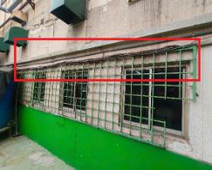 | 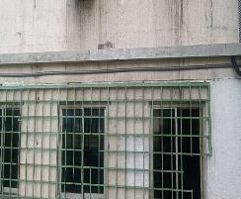 | 2025-05-28 | 2025-04-30 | Định kỳ
2 | 1 | CĐ Jido | 2025-04-15 | Cửa ra vào bị hư bung thanh chặn cửa, nguy cơ va vấp vào chân khi di chuyên | 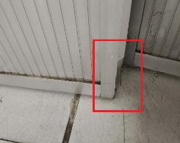 | 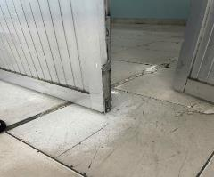 | 2025-05-23 | 2025-04-30 | ĐỊnh kỳ
3 | 1 | CĐ Hiratory | 2025-05-13 | Máng điện bị hở, dây điện không có ốp bảo vệ, nguy cơ bị chuột cắn chạm chập | 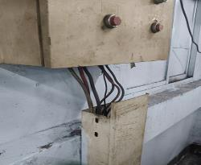 | 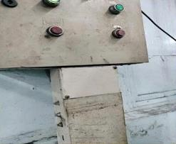 | 2025-06-25 | 2025-06-30 | ĐỊnh kỳ
4 | 1 | CĐ Mekki | 2025-05-14 | Dây điện đi dưới rãnh thoát nước, nguy hiểm khi làm việc | 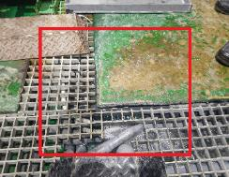 | 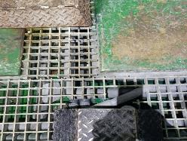 | 2025-05-19 | 2025-06-15 | ĐỊnh kỳ
5 | 1 | Bàn ngoại quan gần bareru | 2025-05-21 | Ổ cắm điện không đảm bảo an toàn, phích cắm bị hở | 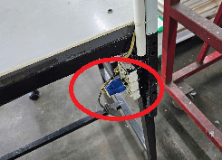 | 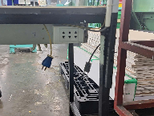 | 2025-05-23 | 2025-06-15 | Hằng ngày
6 | 1 | Nhà xe | 2025-05-21 | Xe bị chảy xăng, nguy cơ chảy nổ | 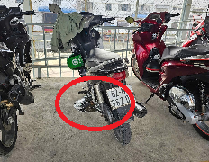 | 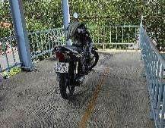 Cô lập xe, thường xuyên kiểm tra để đề phòng cháy nổ | 2025-05-21 | 2025-06-15 | Hằng ngày
7 | 1 | Khu vực Cầu thang lầu 1 | 2025-06-10 | Sàn bị vỡ lòi lõm, dễ trượt ngã khi di chuyển | 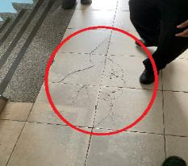 | 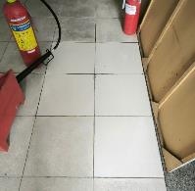 | 2025-07-21 | 2025-08-30 | ĐỊnh kỳ
8 | 1 | Hiratory | 2025-06-10 | Băng tải bị lệch, đá mài bị mòn tạo độ hở lớn >5mm. Nguy hiểm khi sử dụng | 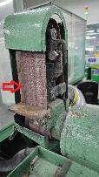 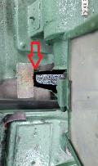 | 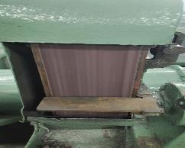 | 2025-06-29 | 2025-06-30 | ĐỊnh kỳ
9 | 1 | Thang máy | 2025-06-26 | Cửa thang máy bị hư, kẹt, khó đóng mở nguy hiểm khi sử dụng và ảnh hưởng đến thời gian làm việc cảu nhân viên | 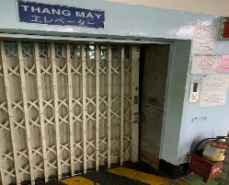 | 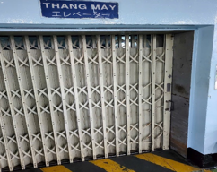 | 2025-08-30 | 2025-08-30 | Hằng ngày
10 | 1 | Nắp cống khu vực trạm điện | 2025-08-07 | Nắp cống bị hư, không đảm bảo an toàn khi làm việc | 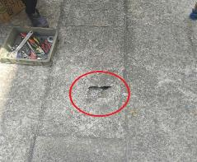 | 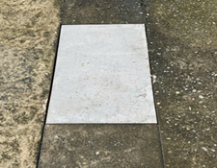 | 2025-11-30 | 2025-08-30 | Hằng ngày
11 | 1 | CĐ Hiratory | 2025-08-12 | Đá mài hở quá quy định (>3mm), bệ đỡ vật mài lỏng không cố định chắc chắn. | 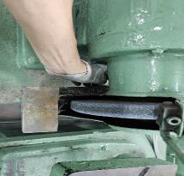 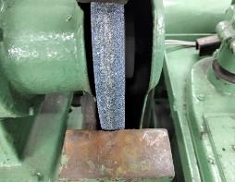 |  | 2025-08-18 | 2025-08-30 | Định kỳ
12 | 1 | CĐ Mekki | 2025-08-13 | Dây điện không đi vào trong ống, không gọn gàng, nguy cơ rò rỉ khi làm việc | 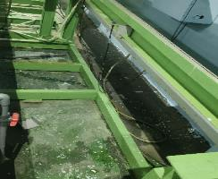 | 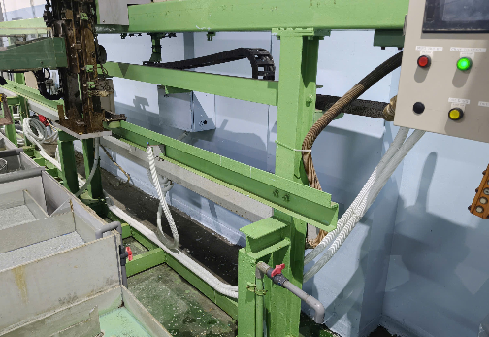 | 2025-11-20 | 2025-08-31 | Định kỳ
13 | 1 | KGĐ | 2025-10-14 | Giày BH, Ủng nhân viên mang bị hư, rách cần kiểm tra và thay thế để đảm bảo an toàn khi làm viêc | 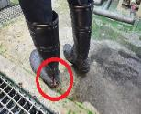 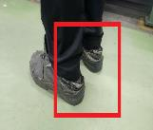 | 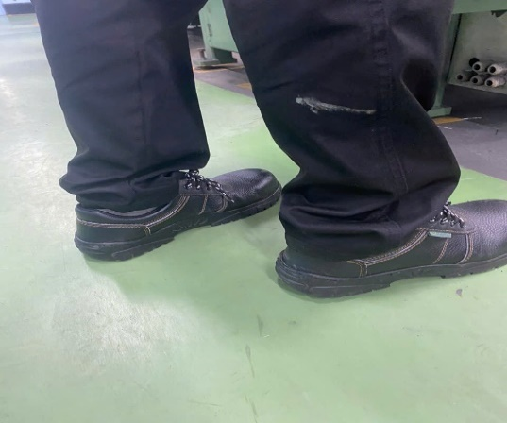 | 16/10/2025 Ủng vẫn chưa có để xuất | 2025-10-30 | Định kỳ
14 | 1 | Mimisuri | 2025-11-20 | Máy sấy khi hoạt động có thể mở ra và gây nguy hiểm => yêu cầu gắn bảo biến dừng máy khi mở lồng quay | 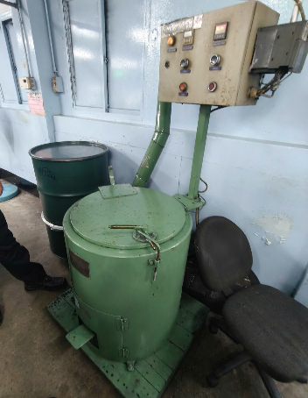 | Máy chỉ hoạt động 5-10 phút/ngày. Yêu cầu nhân viên tuân thủ quy trình làm việc, không cần gắn cảm biển dừng máy | 2026-01-13 | 2025-12-31 | Định kỳ
15 | 1 | XLNT | 2025-11-20 | Hóa chất đang sử dụng để gần nhau, nguy cơ phản ứng hóa học có thể gây ra cháy | 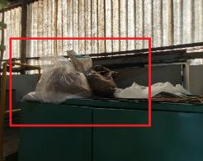 | 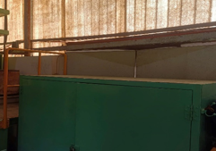 | 2025-11-25 | 31/11/2025 | Định kỳ
16 | 1 | Shisen | 2025-12-16 | Máy mài 2 đá khi có khoảng hở lớn khi sử dụng có nguy cơ bị quấn , kẹt tay vào máy | 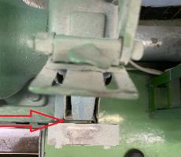 | 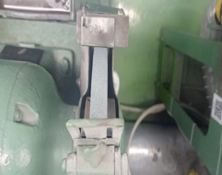 | 2025-12-24 | 2025-12-30 | Định kỳ
17 | 1 | XLNT | 2026-01-13 | Nhân viên leo lên máng thu nước ép bùn để lấy bùn thải, nguy hiểm khi làm viêc | 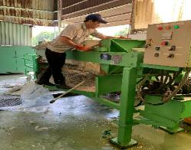 | Chưa khắc phục |  | 2026-01-30 | Định kỳ
18 | 1 | Kho hóa chất | 2026-03-10 | Thùng hóa chất mở nắp, nguy cơ hơi hóa chất bốc bên gây ngộ độc cháy nổ | 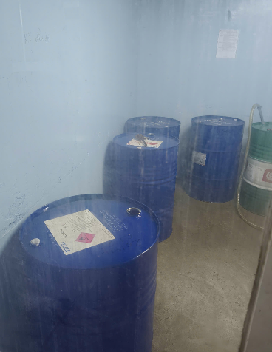 | 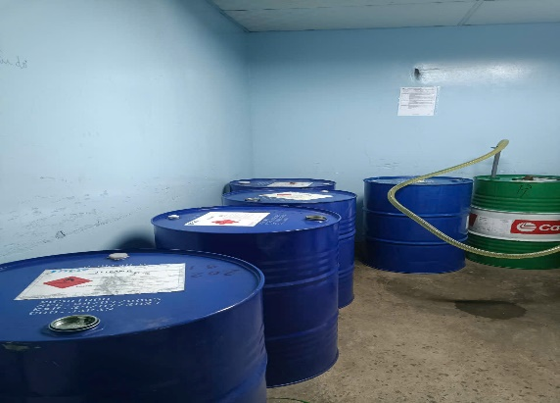 | 2026-03-26 | 2026-03-20 | Định kỳ

KCN1
Công ty TNHH Kim May Organ (Việt Nam) |  |  |  |  |  | Ngày kiểm tra: 01/04/2025 ~ 31/03/2026
Ban an toàn ONV

TỔNG HỢP BÁO CÁO TÌNH TRẠNG KHÔNG AN TOÀN KCN1 THÁNG 04/2025~03/2026

Tổng số |  |  |  |  | Tình trạng không an toàn | Đã khắc phục | Chưa khắc phục
 |  |  |  |  | 10 | 10 | 0
Stt | NM/BP | Công đoạn | Ngày phát hiện | Tình trạng không an toàn | Hình ảnh không đạt | Hình ảnh khắc phục | Ngày hoàn tất | Kỳ hạn | Phân loại Ktra định kỳ-Hằng ngày
1 | KCN1 | CĐ Kokuin | 2025-05-05 | Máy in nắn số 5 không có nắp che dây đai an toàn, nguy hiểm khi làm việc | 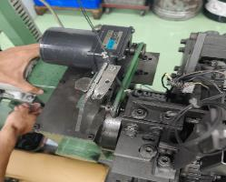 | 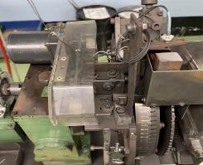 | 2025-06-30 | 2025-06-30 | Hằng ngày
2 | KCN1 | CĐ Shisen | 2025-06-26 | Mưa tạt vào nhà xưởng theo máng điện và theo đường ống hút mùi | 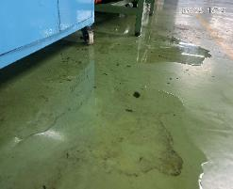 | 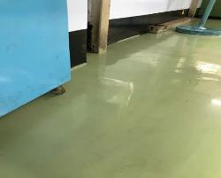 | 2025-07-10 | 2025-07-30 | Hằng ngày
3 | KCN1 | CĐ Mizokiri (Máy sửa kim) | 2025-09-19 | Dây đai không được bao che toàn bộ, nguy cơ tiềm ẩn tai nạn | 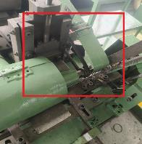 | 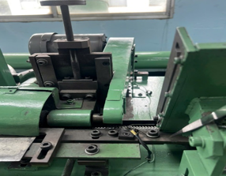 | 2025-10-29 | 2025-10-30 | Định kỳ
4 | KCN1 | Bàn làm khuôn CĐ Mizokiri | 2025-09-19 | Góc cạnh của máng đèn sắc nhọn, nguy cơ gây tai nạn | 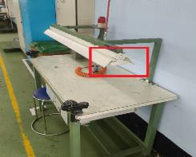 | 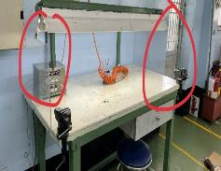 | 2025-09-23 | 2025-09-30 | Định kỳ
5 | KCN1 | Shisen | 2025-10-17 | Nhân viên phơi giày trên khu vực cục nóng máy lạnh | 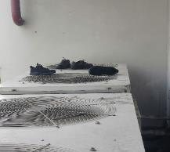 | 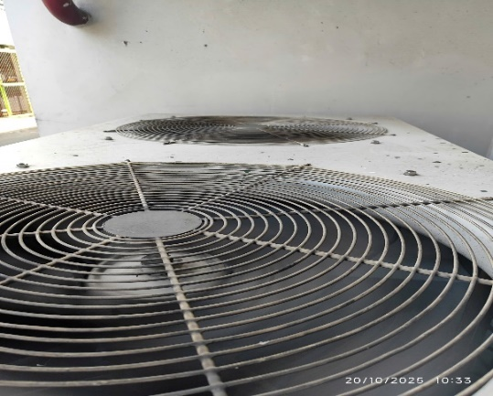 | 2025-10-20 | 2025-10-30 | Định kỳ
6 | KCN1 | Khu vực Cyclone CĐ Mimi-Sentou | 2025-10-23 | Dốc thềm bị hư hại, lún, nguy hiểm khi di chuyển | 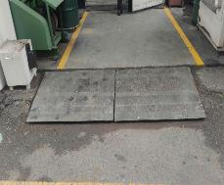 | 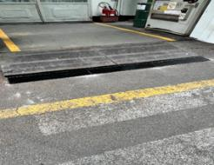 | 2025-11-27 | 2025-10-30 | Hằng ngày
7 | KCN1 | Mimisuri | 2025-11-21 | Nắp che dây đai khi thiết kế có khoảng hở gần với vị trí điều chỉnh bộ băng nhám có thể gây nguy hiểm cho nhân viên | 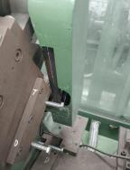 | 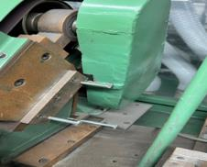 | 2025-11-26 | 2025-12-30 | Hằng ngày
8 | KCN1 | Kataoshi | 2025-12-19 | Nhân viên hút thuốc trong Toilet |  |  | 2025-12-22 | 2025-12-30 | Định kỳ
9 | KCN1 | Mimi - Sentou | 2025-12-19 | Nhân viên sạc điện thoại tại khu vực làm việc |  |  | 2025-12-22 | 2025-12-30 | Định kỳ
10 | KCN1 | Mimi - Sentou | 2025-12-19 | Cửa ra vào bị hư, cửa đóng lại rất mạnh nguy hiểm cho nhân viên khi di chuyển |  |  | 2026-01-07 | 2025-12-30 | Định kỳ

